main
 |  | BRM530近畿300km茨木 渦潮 Ver.I | (Goal OPEN/ は4:00スタート時の時刻) |  |  |  | 2026-05-24
No. | 形状 | ポイント | 方角 | 道路 | 区間 | 合計 | 備考
1 |  | start 高橋交差点 |  | 市道(川端通り) |  | 0.0 | 西方向へ進む
2 | ╋ |  | 右折 | 市道 | 0.8 | 0.8 | 右手前 セブンイレブン茨木春日1丁目店
3 | ╋ | 春日１丁目 | 左折 | 市道 | 0.3 | 1.1 | 右手前 ローソン茨木春日一丁目店
4 | ┳ ┣ ┣ |  | 左→右→右 | 市道 | 3.2 | 4.3 | 左折後、右折して高架を潜り再度右折してK1へ
5 | ┳ |  | 左折 | K1 | 0.2 | 4.5
6 | ┫ | 豊川5丁目 | 左折 | 市道 | 1.1 | 5.6
7 | ┳ | 西宿2丁目 | 左折 | R171 | 3.4 | 9.0
8 | ╋ | 萱野３丁目 | 右折 | 市道 | 1.3 | 10.3
9 | Y |  | 右折 | 市道 | 4.4 | 14.7 | 左手前 辻ヶ池公園、道なり左折から離れる
10 | ┫ | 宮の町１０番 | 左折 | 市道 | 8.2 | 22.9
11 | ╋ | 宮の町１５番 | 右折 | R176 | 0.0 | 22.9
12 | ╋ | 宝塚歌劇場前 | 左折 | K16 | 0.3 | 23.2 | 標識 ←K16 六甲山
13 |  | PC1 手塚治虫記念館 | 左折 | K16 | 0.3 | 23.5 | 記念館に来たと分かるものと自転車を一緒に撮影 撮影後折り返して花のみちへ入る
14 | ┳ |  | 左折 | 市道 | 0.5 | 24.0
15 | ┳ | 宝来橋北詰 | 左折 | K188 | 0.2 | 24.2
16 | ╋ | 宝来橋南詰 | 右折 | K337 | 0.2 | 24.4
17 | ┳ | 生瀬１ | 右折 | R176 | 2.3 | 26.7
18 | ╋ | 大多田橋 | 左折 | K51 | 0.6 | 27.3
19 | ╋ | 芦有ゲート前 | 右折 | K51 | 8.4 | 35.7
20 | ┳ |  | 左折 | K51 | 0.6 | 36.3 | 標識 ←K98 三宮
21 | ┳ | 有馬口 | 左折 | K15 | 3.2 | 39.5
22 | ╋ | 皆森 | 右折 | R428→K85 | 7.7 | 47.2 | 標識 →R428 三木/淡河
23 | ┳ | 御坂東 | 左折 | K38 | 12.4 | 59.6 | 標識 ←K38 加東/​山陽道/​三木市街
24 | ╋ | 御坂 | 右折 | K85 | 1.2 | 60.8 | 標識 →K85 加東/​山陽道
25 |  | PC2 ローソン 三木御坂店 | 右側 | K85→K38 | 0.5 | 61.3 | レシート取得して通過時間を自分で記入。 チェック後 折り返し
26 | ┳ |  | 右折 | K83→市道 | 3.1 | 64.4 | 標識 →K83 神戸/​明石
27 | ┫ |  | 左折 | 市道 | 6.5 | 70.9 | 右手前 看板 JA葬祭
28 | ╋ | 高塚高校前 | 右折 | 市道 | 0.6 | 71.5
29 | ┫ |  | 左折 | 市道 | 1.4 | 72.9 | 標識 ← 竹の台/​樫野台/春日台
30 | ┳ |  | 右折 | 市道 | 1.4 | 74.3
31 | ╋ |  | 左折 | 市道 | 0.7 | 75.0 | 左奥 看板 菅野玄米直売所
32 | ┳ |  | 右折 | K52 | 1.2 | 76.2
33 | ┳ | 鷹匠町 | 左折 | K16 | 5.4 | 81.6
34 | ┣ | 明石公園前 | 右折 | K16→K718 | 0.3 | 81.9
35 |  | 明石港 ジェノバライン乗り場 | 乗船 | 航路 | 0.4 | 82.3
36 |  | 岩屋港 ジェノバライン乗り場 | 下船→左折 | R28 | 0.0 | 82.3 | 岩屋港前（交差点） を左折して 国道28号 に入る
37 | ┳ | 田ノ代 | 左折 | R28 | 1.3 | 83.6 | 田ノ代（交差点） を左折してそのまま 国道28号 を進む (徳島/​洲本 の表示)
38 | ╋ | 炬口北 | 左折 | 市道→K76 | 30.5 | 114.1 | 標識 ← 由良/洲本市街
39 |  | PC3 ライフ由良南店 | 右側 | K76 | 9.9 | 124.0 | レシート取得して通過時間を自分で記入。 チェック後 直進
40 | ╋ |  | 左折 | K25 | 29.4 | 153.4 | 標識 ←K25 福良
41 | ╋ ╋ |  | 左折→左折 | 市道→K76 | 6.6 | 160.0 | 左手前 コミュニティープラザ向谷
42 | ╋ |  | 左折 | 市道 | 0.3 | 160.3 | 左奥 道の駅 福良
43 | ┳ |  | 左折 | 市道 | 1.4 | 161.7 | 標識 ← 仁尾/鳴門岬
44 | ┣ |  | 右折 | 市道 | 0.7 | 162.4 | 看板 →アワイチ
45 | ┳ |  | 左折 | K25→K237 | 0.1 | 162.5 | 標識 ←鳴門岬5km
46 |  | PC4 道の駅 うずしお | 正面 | K237 | 4.6 | 167.1 | レシート取得して通過時間を自分で記入。 チェック後 折り返し
47 | ┫ |  | 左折 | K25 | 1.5 | 168.6 | 標識 ←K25 阿那賀 3km
48 | ┳ |  | 右折 | K477 | 3.3 | 171.9 | 標識 → K477 洲本/市
49 | ╋ | 伊加利小前 | 左折 | 市道 | 2.2 | 174.1 | 左手前 看板 お局塚 ←3km
50 | ╋ |  | 右折 | K25 | 3.6 | 177.7 | 中央線のある道路
51 | ╋ | 湊港入口 | 右折 | K25→K31 | 4.2 | 181.9 | 標識 19km洲本K25→
52 | Y |  | 左折 | 市道→K31 | 21.8 | 203.7 | 正面 看板 多賀の浜海水浴場
53 | ┫ | 淡路松帆 | 左折 | K31→R28 | 23.5 | 227.2 | 標識 ← 岩屋市街
54 |  | 岩屋港 ジェノバライン乗り場 | 乗船 | 航路 | 2.0 | 229.2
55 |  | 明石港 ジェノバライン乗り場 | 下船→直進 | 市道→K718→K16 | 0.0 | 229.2 | 明石駅ガードしたくぐって明石城へ
56 | ┳ | 明石公園前 |  | K16 | 0.5 | 229.7
57 | ┣ | 鷹匠町 | 右折 | K16 | 0.2 | 229.9
58 | ┫ |  | 左折 | 市道 | 5.4 | 235.3 | 左奥 看板 ENEOS7-11直進1.6km
59 | ╋ |  | 右折 | 市道 | 1.2 | 236.5 | 片側2車線の道路
60 | ┫ |  | 左折 | 市道 | 0.7 | 237.2 | 標識 ← 春日台/​美賀多台/竹の台
61 | ┳ |  | 右折 | 市道 | 1.4 | 238.6
62 | ╋ | 高塚高校前 | 左折 | 市道 | 1.4 | 240.0
63 | ╋ |  | 右折 | 市道→K83 | 0.6 | 240.6 | 正面 看板 JA葬祭
64 | ┫ |  | 左折 | K83→K85 | 6.5 | 247.1 | 標識 ←K83 三木/​山陽道/
65 |  | PC5 ローソン 三木御坂店 | 右側 | K85 | 3.4 | 250.5 | レシート取得して通過時間を自分で記入。 チェック後 折り返し
66 | ╋ | 御坂 | 左折 | K38 | 0.2 | 250.7 | 標識 ←K38 三田/淡河
67 | ╋ | 御坂東 | 右折 | K85→R428 | 1.2 | 251.9 | 標識 →K85 神戸/箕谷
68 | ╋ | 皆森 | 左折 | K15 | 12.4 | 264.3 | 標識 ←K15 三田/有馬
69 | ┣ | 有馬口 | 右折 | K51 | 7.7 | 272.0 | 標識 →K51 有馬/阪神高速
70 | ┣ |  | 右折 | K51 | 3.2 | 275.2 | 標識 →K51 宝塚/​芦屋/​芦有道路(有料)
71 | ╋ | 芦有ゲート前 | 左折 | K51 | 0.6 | 275.8 | 標識 ←K51 宝塚
72 | ╋ | 大多田橋 | 右折 | R176 | 8.3 | 284.1
73 | ┫ | 生瀬１ | 左折 | R176→K337 | 0.7 | 284.8
74 | ╋ | 宝来橋南詰 | 左折 | K188 | 2.3 | 287.1 | 宝来橋渡る
75 | ╋ | 宝来橋北詰 | 右折 | 市道 | 0.2 | 287.3
76 | ┣ |  | 右折 | 市道 | 0.2 | 287.5 | 右折して花のみちに入る
77 | ┳ |  | 右折 | K16 | 0.4 | 287.9 | 右折して御殿山筋/​歌劇通り/​県道16号に入る
78 |  | PC6 手塚治虫記念館 | 正面 | K16 | 0.1 | 288.0 | 記念館に来たと分かるものと自転車を一緒に撮影 撮影後折り返してK16を下る
79 | ╋ | 宝塚歌劇場前 | 右折 | R176 | 0.3 | 288.3
80 | ╋ | 宮の町１５番 | 左折 | R176 | 0.3 | 288.6
81 | ┳ | 宮の町１０番 | 右折 | R176 | 0.0 | 288.6
82 | ╋ | 萱野３丁目 | 左折 | R171 | 12.6 | 301.2 | 標識 ←R171 茨木
83 | ┣ | 西宿2丁目 | 右折 | 市道 | 1.3 | 302.5 | 右折して西国街道に入る
84 | ┳ | 豊川5丁目 | 右折 | K1 | 3.4 | 305.9
85 |  | Goal セブン-イレブン 茨木豊川５丁目店 | 左側 | K1 | 0.3 | 306.2 | (OPEN/ 05/30 13:00 ～ 05/31 0:00) レシート取得して通過時間を自分で記入。 チェック後 折り返し
86 | ┫ ┫ |  | 左折 | 市道 | 0.8 | 307.0 | 左奥 天理教会、グリーンロードへ進む
87 | ╋ | 春日１丁目 | 右折 | 市道 | 3.2 | 310.2 | 右奥 ローソン茨木春日一丁目店
88 | ╋ |  | 左折 | K139 | 0.4 | 310.6 | 左手前 セブンイレブン茨木春日1丁目店
89 |  | ゴール受付 文化・子育て複合施設 おにクル | 右折 | 市道 | 0.7 | 311.3 | 総所要時間を記入。 ブルベカードに署名、メダル購入するかどうかを記入。 ブルベカードを提出して下さい。

PC参考写真

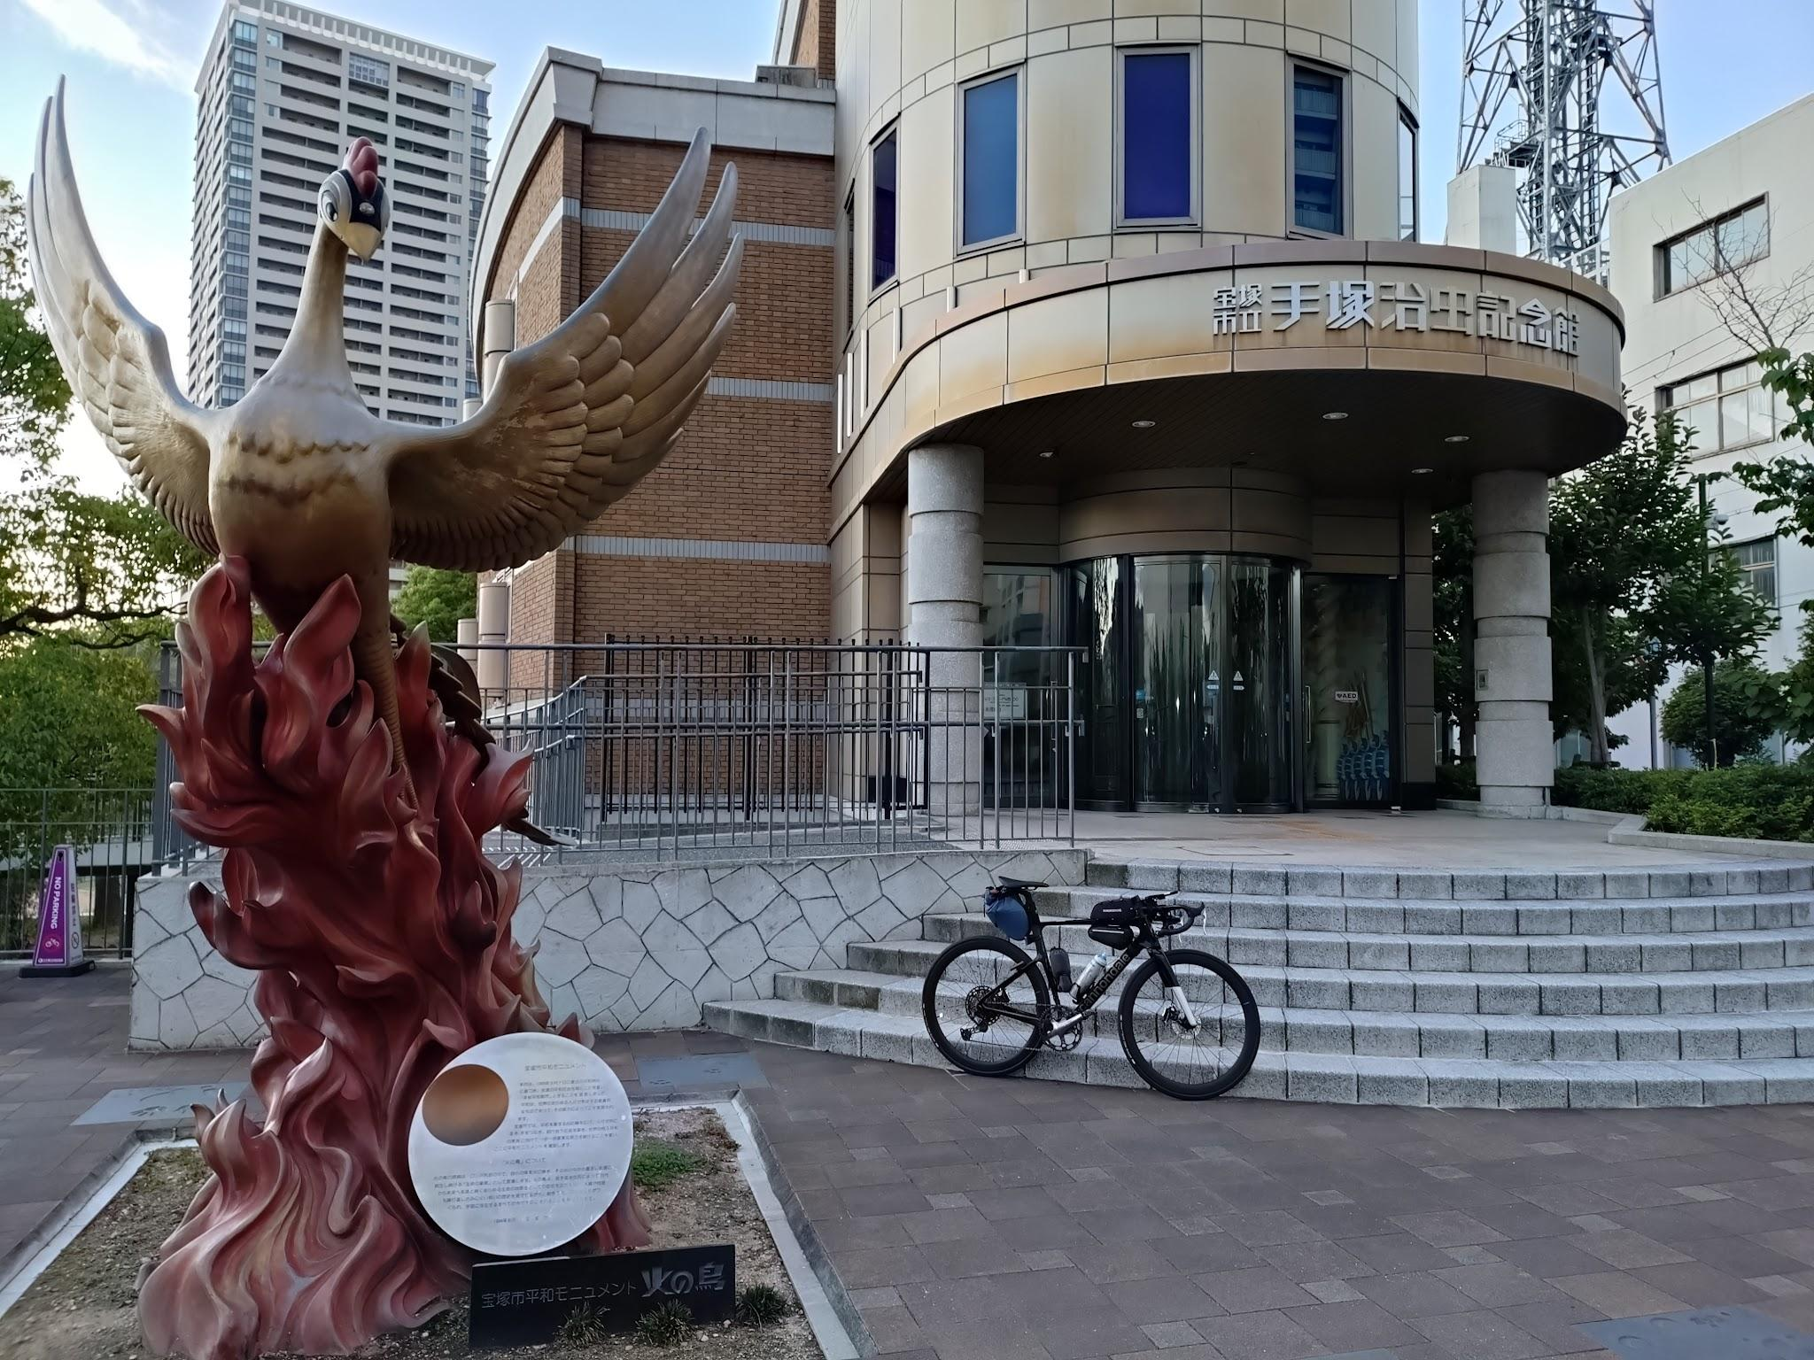
 | 手塚治虫記念館

